Hoja2
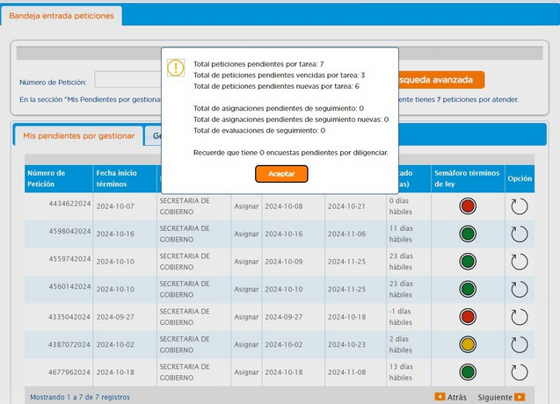
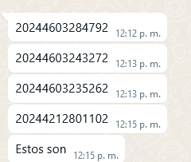
Bogotá te Escucha | NÚMERO RADICADO | Dependencia ORFEO | Usuario ORFEO | Dependencia | Días gestión | SEGUIMIENTO 22 OCTUBRE 2024
4335042024 | 20244603095612 | Area de Gestion Policiva Jurídica Chapinero | MELIZA FERNANDA CRESPO VALENCIA | DERECHO DE PETICION DE INTERES PARTICULAR | 18 | TRAMITE CERRADO
4434622024 | 20244603209912 | Area de Gestion Policiva Juridica Chapinero | SERGIO IBARNEGARAY CHIARI | SOLICITUD DE INFORMACION 10 DIAS | 17 | TRAMITE CERRADO
4560142024 | 20244603243272 | Area de Gestion de Desarrollo Local Chapinero | DIANA GARCERA BENITEZ | DERECHO DE PETICION DE INTERES GENERAL | 4 | TRAMITE CERRADO
4559742024 | 20244603235262 | Area de Gestion de Desarrollo Local Chapinero | DIANA GARCERA BENITEZ | DERECHO DE PETICION DE INTERES GENERAL | 4 | TRAMITE CERRADO
4598042024 | 20244603284792 | Area de Gestion de Desarrollo Local Chapinero | DIANA GARCERA BENITEZ | DERECHO DE PETICION DE INTERES GENERAL | 4 | TRAMITE CERRADO
4677962024 | 20244603315982 | Area de Gestion de Desarrollo Local Chapinero | DIANA GARCERA BENITEZ | DERECHO DE PETICION DE INTERES GENERAL | 2 | SIN RESPUESTA
4031442024 | 20244212801102 | Area de Gestion Policiva Juridica Chapinero | JOSE DUVAN NUNEZ MUNOZ | DERECHO DE PETICION DE INTERES GENERAL | 2 | PROYECTA 20245230402381

